참고화면
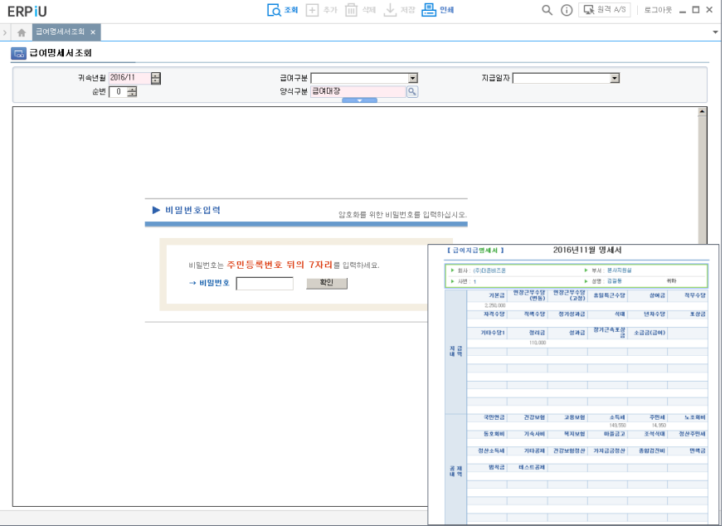
1. 로그인 화면 (공통)

2. 관리자 페이지 | * 현재 인사관리 파트만
인사관리
사원등록 | 사원 기본정보 등록하는 화면
사용자정보등록 | 사원등록에 등록한 사원에 대하여 id/pw 부여하는 화면
사원조회 | 게시판의 형태로 등록된 사원을 조회하는 화면
급여관리
급여계산 | 사원의 급여를 계산하는 화면
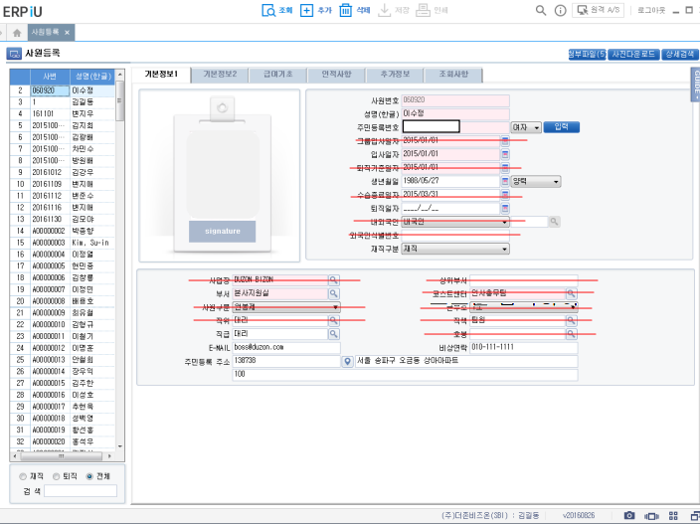
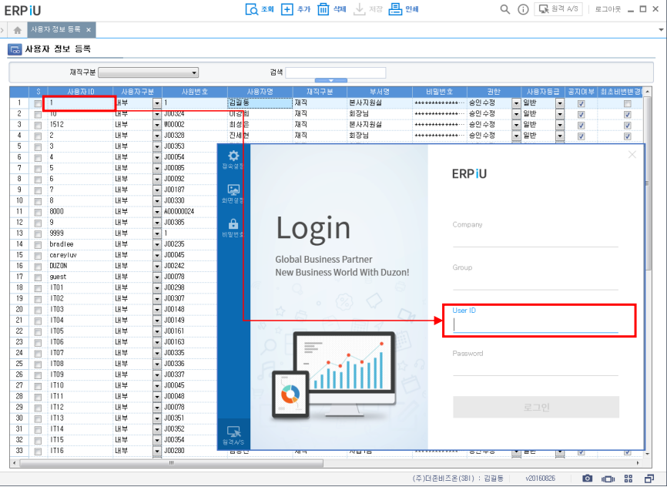
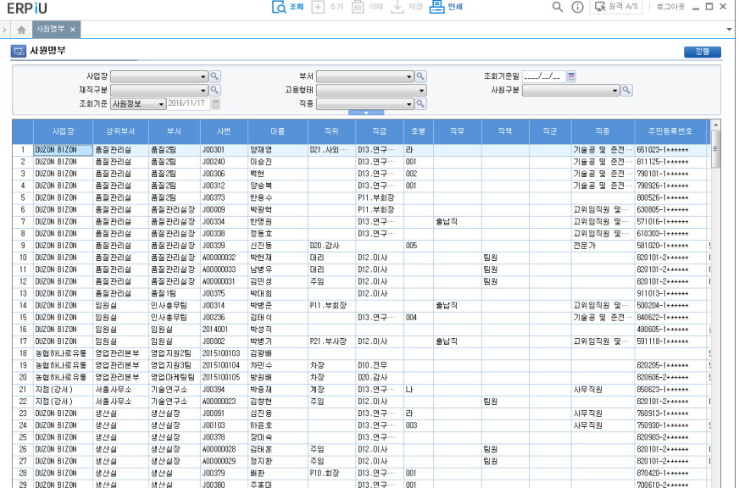

3. 직원 개인 페이지
개인정보조회
급여명세서조회 | 주민등록번호 뒷자리 또는 앞자리 입력하면 명세서 양식과 금액이 보이는 형태

